结果
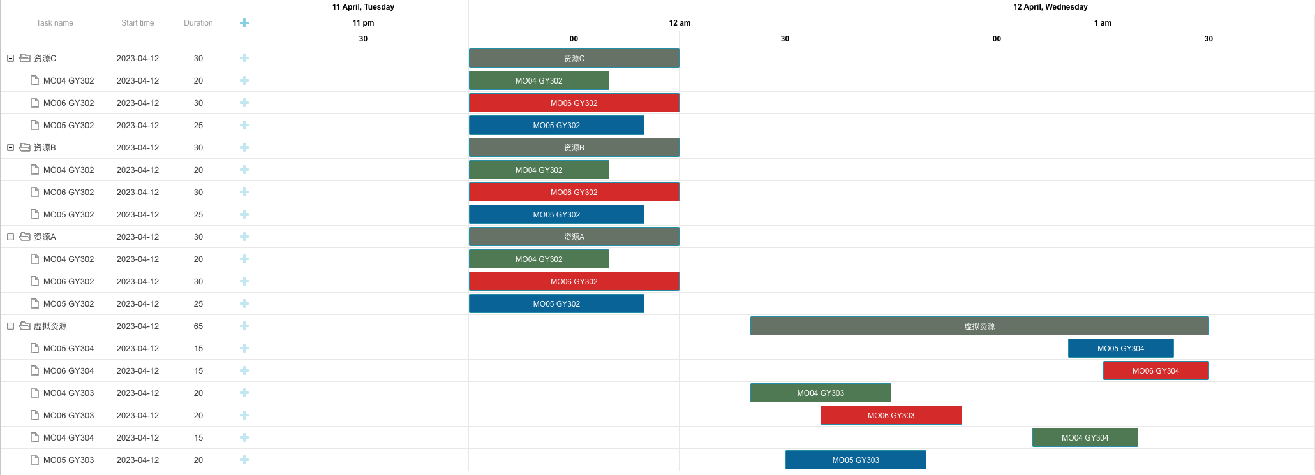
测试 | 前置工单 | 资源优先级 | 锁排程 | 设备换型 | 数据体现：前置工序约束，资源组约束， 冷却时间约束（基本约束体现）
0 | 无 | 无 | 无 | 无
工单编号 | 物料编号 | 工序 | 资源组 | 资源组ID | 资源数量 | 计划开始时间 | 计划结束时间（资源）
MO04 | FG04 | GY302 | 资源A | R004 | 1 | 2023/04/12 00:00 | 2023/04/12 00:20
 |  |  | 资源B | R005 | 1 | 2023/04/12 00:00 | 2023/04/12 00:20
 |  |  | 资源C | R006 | 2 | 2023/04/12 00:00 | 2023/04/12 00:20
MO06 | FG06 | GY303 | 虚拟资源 | 虚拟资源 | 1 | 2023/04/12 00:50 | 2023/04/12 01:10
MO05 | FG05 | GY303 | 虚拟资源 | 虚拟资源 | 1 | 2023/04/12 00:45 | 2023/04/12 01:05
MO05 | FG05 | GY302 | 资源A | R004 | 1 | 2023/04/12 00:00 | 2023/04/12 00:25
 |  |  | 资源B | R005 | 1 | 2023/04/12 00:00 | 2023/04/12 00:25
 |  |  | 资源C | R006 | 2 | 2023/04/12 00:00 | 2023/04/12 00:25
MO04 | FG04 | GY304 | 虚拟资源 | 虚拟资源 | 1 | 2023/04/12 01:20 | 2023/04/12 01:35
MO05 | FG05 | GY304 | 虚拟资源 | 虚拟资源 | 1 | 2023/04/12 01:25 | 2023/04/12 01:40
MO06 | FG06 | GY302 | 资源A | R004 | 1 | 2023/04/12 00:00 | 2023/04/12 00:30
 |  |  | 资源B | R005 | 1 | 2023/04/12 00:00 | 2023/04/12 00:30
 |  |  | 资源C | R006 | 2 | 2023/04/12 00:00 | 2023/04/12 00:30
MO06 | FG06 | GY304 | 虚拟资源 | 虚拟资源 | 1 | 2023/04/12 01:30 | 2023/04/12 01:45
MO04 | FG04 | GY303 | 虚拟资源 | 虚拟资源 | 1 | 2023/04/12 00:40 | 2023/04/12 01:00

